액티비티의 정의
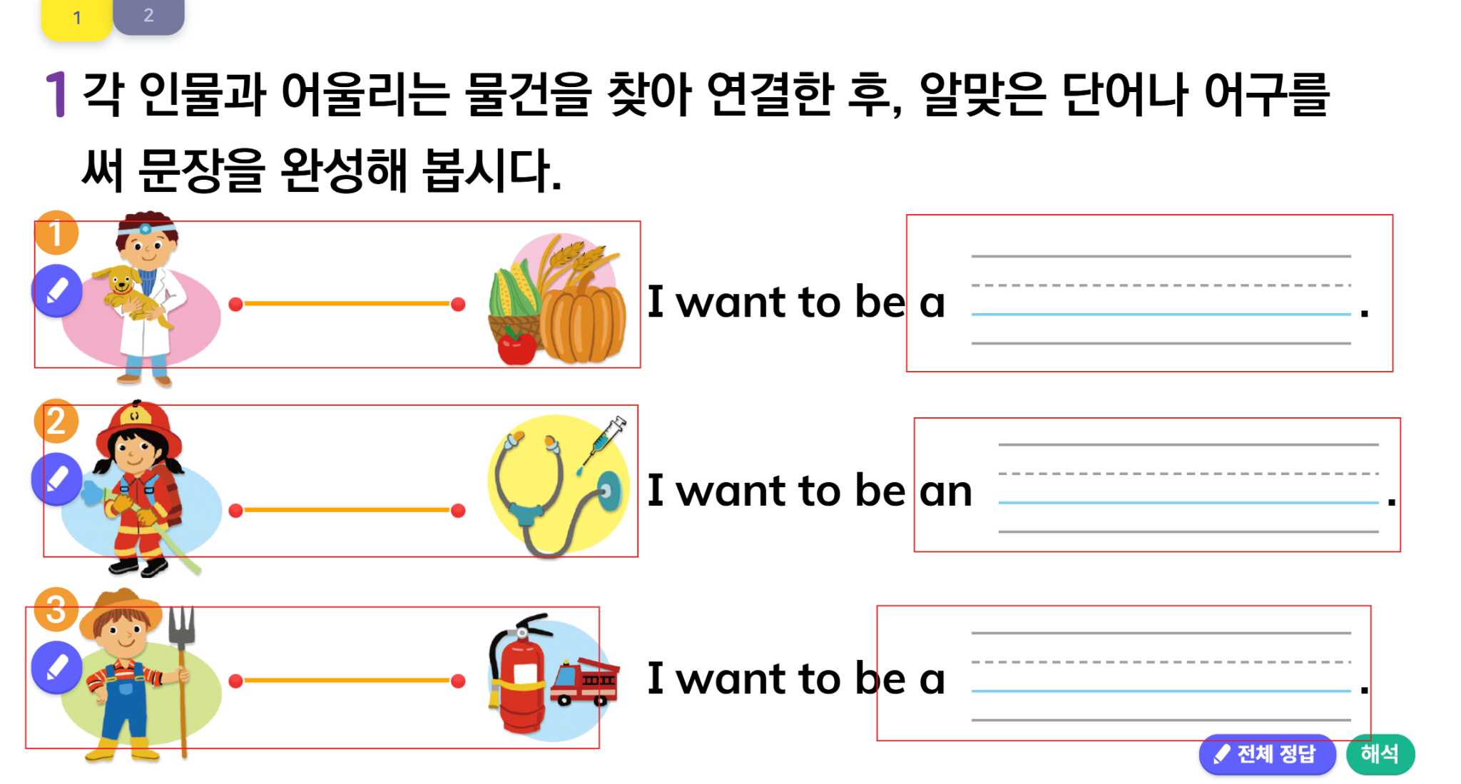
* 액티비티의 카운트 기준은 콘텐츠 유형에 따라 구분됨. * 아래 유형별로 빨간색 박스 단위로 카운트 되어야 함.

1. 빈칸 유형 + 체크 유형 : 빈칸의 수
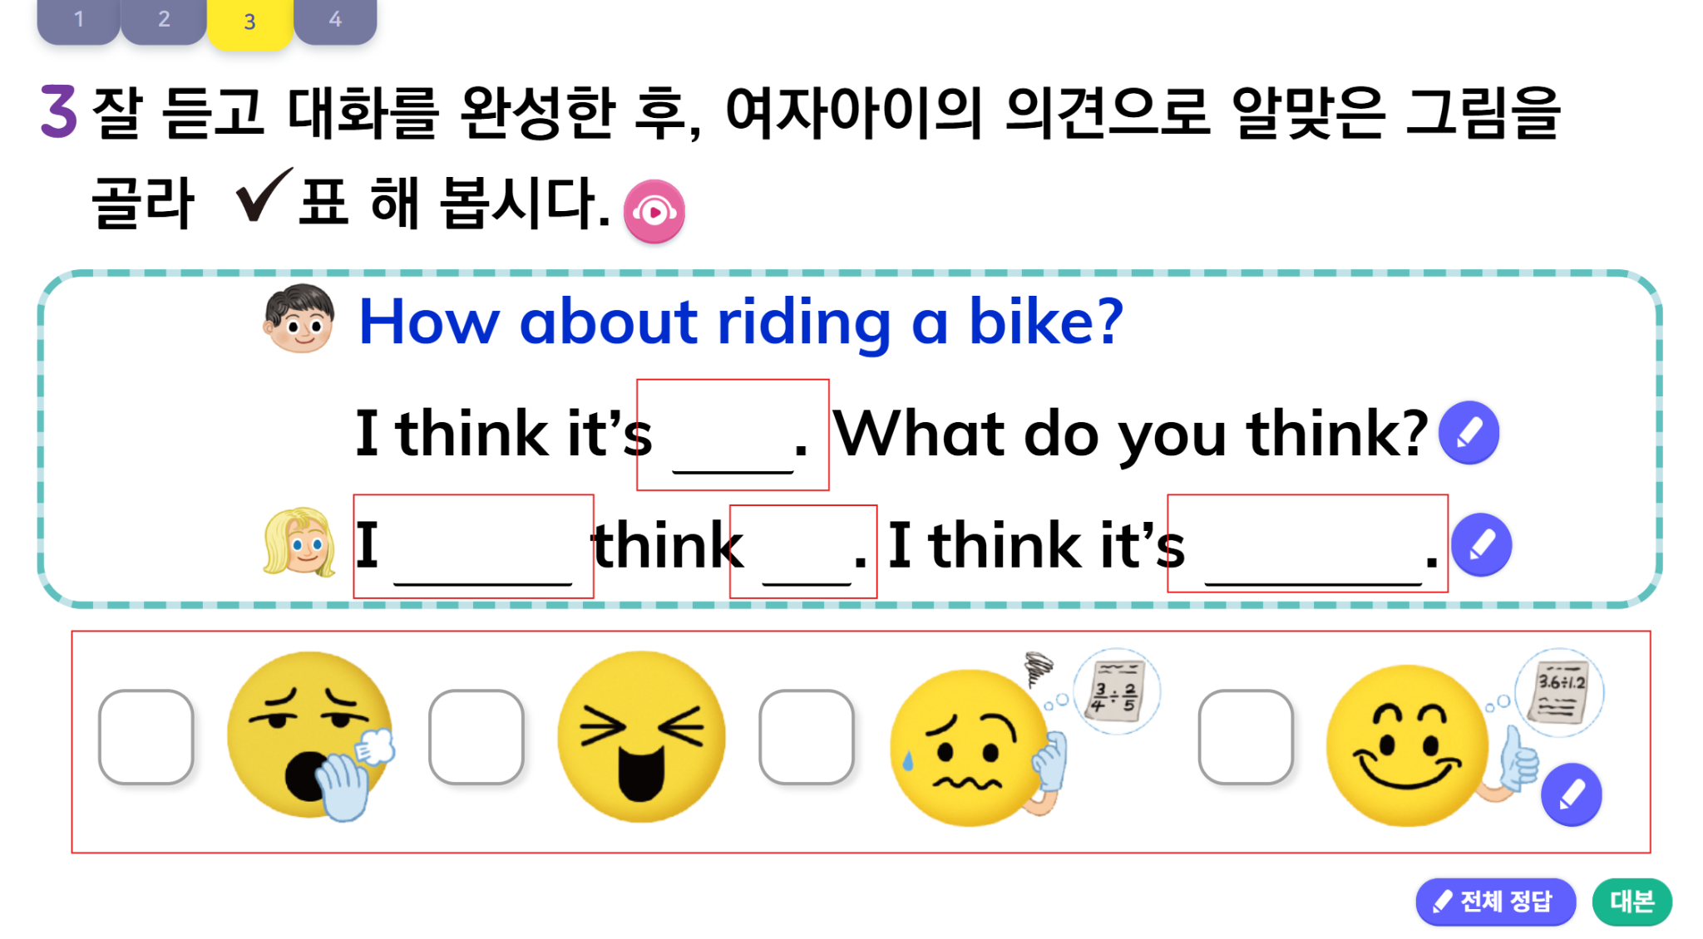

2. 드래그 유형
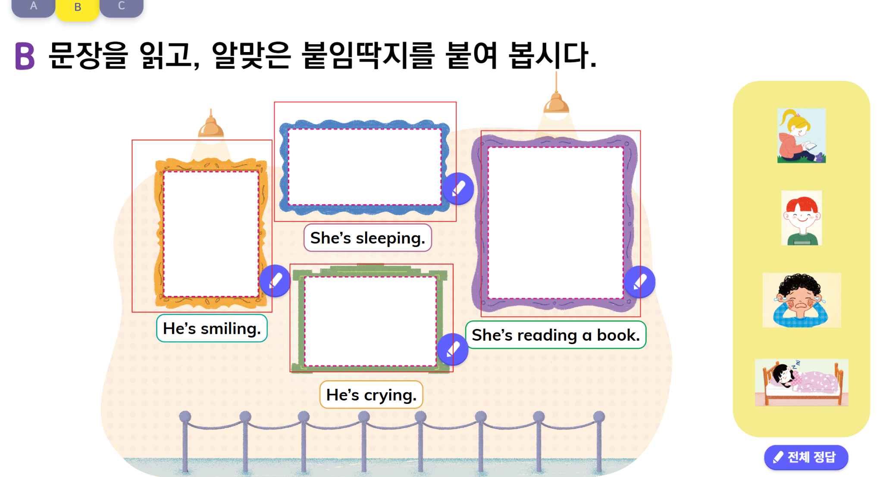

3. 선긋기 + 입력 유형

